关系图
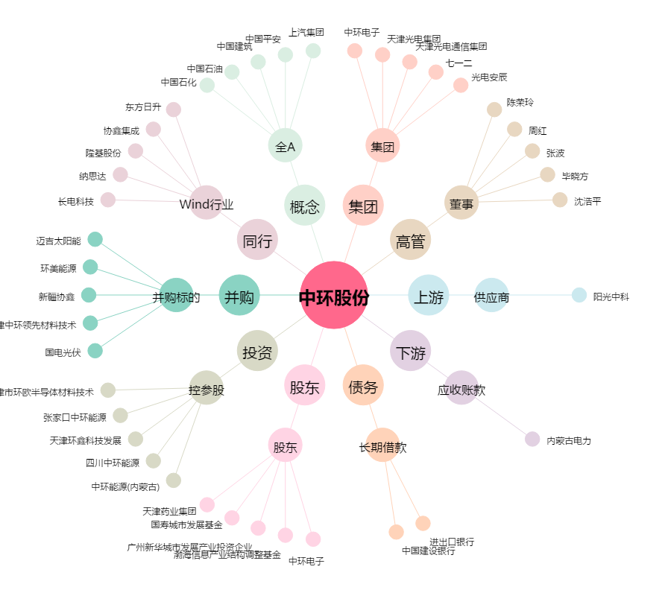
中环股份[002129.SZ] - 关系概览图

